THKL
BẢNG KHỐI LƯỢNG CHÀO GIÁ
CÔNG TRÌNH: TÒA NHÀ CHUNG CƯ CAO TẦNG TT-01
DỰ ÁN: ĐẦU TƯ XÂY DỰNG NHÀ Ở CAO TẦNG THUỘC KHU ĐÔ THỊ YÊN BÌNH
HẠNG MỤC: CUNG CẤP VẬT TƯ, THI CÔNG CHỐNG THẤM PHẦN THÂN
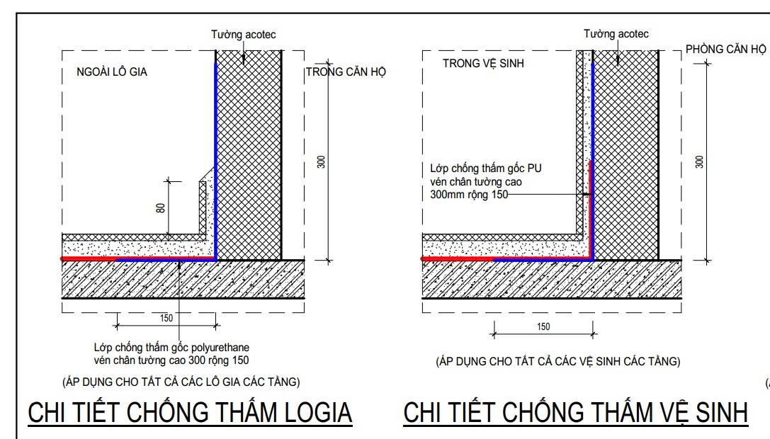
ĐỊA ĐIỂM: LÔ TT-01, KĐT YÊN BÌNH TẠI PHƯỜNG ĐỒNG TIẾN VÀ PHƯỜNG TÂN HƯƠNG, THÀNH PHỐ PHỔ YÊN, TỈNH THÁI NGUYÊN
STT | Nội dung công việc | Thông tin vật liệu/Yêu cầu kỹ thuật | Xuất xứ | ĐVT | Khối lượng | Ghi chú
1 | Chống thấm WC, phòng rác | Chống thấm vén chân tường: chống thấm dùng gốc polyurethane cao 300 rộng 150 mm. Định mức vật liệu theo yêu cầu NSX | Việt Nam/Trung Quốc/UAE/Hy Lạp hoặc tương đương | m2 | 4,614.20 | Lớp minh họa màu xanh dương trên hình vẽ bên
 |  | Chống thấm sàn: chống thấm gốc xi măng - polyme toàn bộ mặt sàn và vén chân 150mm. Định mức vật liệu theo yêu cầu NSX. | Việt Nam/Trung Quốc/UAE/Hy Lạp hoặc tương đương | m2 | 6,439.52 | Lớp minh họa màu đỏ dương trên hình vẽ bên
2 | Chống thấm Logia | Chống thấm vén chân tường: chống thấm dùng gốc polyurethane cao 300 rộng 150 mm. Định mức vật liệu theo yêu cầu NSX | Việt Nam/Trung Quốc/UAE/Hy Lạp hoặc tương đương | m2 | 2,838.31 | Lớp minh họa màu xanh dương trên hình vẽ bên
 |  | Chống thấm sàn: chống thấm gốc xi măng - polyme toàn bộ mặt sàn. Định mức vật liệu theo yêu cầu NSX | Việt Nam/Trung Quốc/UAE/Hy Lạp hoặc tương đương | m2 | 3,525.60 | Lớp minh họa màu đỏ dương trên hình vẽ bên
3 | Chống thấm mái | Quét 3 lớp chống thấm gốc polyurethane hoặc tương đương viền cao 350. Định mức vật liệu theo yêu cầu NSX | Việt Nam/Trung Quốc/UAE/Hy Lạp hoặc tương đương | m2 | 3,174.18
4 | Chống thấm đường nội bộ trên mặt tầng hầm | Quét 3 lớp chống thấm gốc polyurethane. Định mức vật liệu theo yêu cầu NSX | Việt Nam/Trung Quốc/UAE/Hy Lạp hoặc tương đương | m2 | 862.61
5 | Chống thấm bồn hoa, sàn nội bộ trên mặt tầng hầm | Quét 3 lớp chống thấm gốc PU. Định mức vật liệu theo yêu cầu NSX | Việt Nam/Trung Quốc/UAE/Hy Lạp hoặc tương đương | m2 | 1,467.22

